Pinout
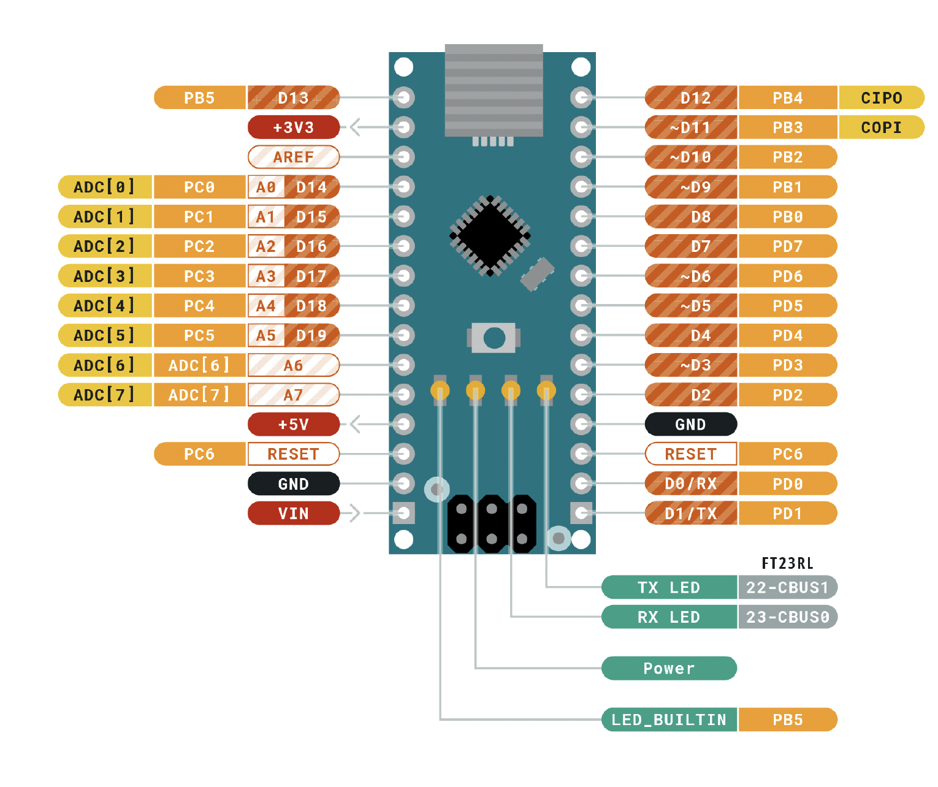
 |  | ATMEGA328P Pinout

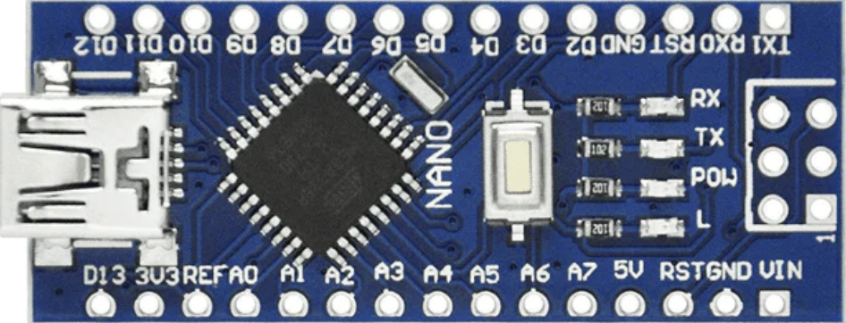
 |  | Función |  |  |  |  | Función
 |  | In Val1 | PB5 | D13 | D12 | PB4 | In Calentador | RGB3 V
Entradas | Descripción |  | 3V3 |  | D11 | PB3 | Motor Mez | RGB3 R
 |  |  | REF |  | D10 | PB2 | Neo Nivel | RGB2 V
 |  | In Val2 | PC0 | A0 | D9 | PB1 | RGB3 V | RGB2 R
 |  | In Val3 | PC1 | A1 | D8 | PB0 | RGB2 V | RGB1 V
Salidas |  | In Ventildor | PC2 | A2 | D7 | PD7 | RGB1 V | RGB1 R
 |  | In Nivel | PC3 | A3 | D6 | PD6 | Ventilador
 |  | In Mezclador | PC4 | A4 | D5 | PD5 | Val 3
 |  |  | PC5 | A5 | D4 | PD4 | Val 2
 |  | FOTO Luz | ADC 6 | A6 | D3 | PD3 | Val 1
 |  | POT 1 | ADC 7 | A7 | D2 | PD2 | Calentador
 |  | VOLTAJE | 5V |  | GND
 |  |  | PD6 | RST | RST | PC6
 |  | TIERRA | GND |  | RX | PD0
 |  |  | VIN |  | TX | PD1

